Introductie
Beschrijving
Dit model is tot stand gekomen naar aanleiding van snelle en extreme drukte binnen het Jeroen Bosch Ziekenhuis vanwege COVID-19. Het Jeroen Bosch Ziekenhuis wil adequaat kunnen reageren op de toegenomen drukte en heeft daarom behoefte aan een model die toekomstige toestroom van COVID-19 patienten op de verschillende afdelingen kan berekenen in relatie tot de gevraagde zorgcapaciteit (in dit model betreft het medisch domein). De Jeroen Bosch Academie kan hierdoor scholing van artsen afstemming op de toekomstige behoefte.

Het model kent het volgende uitgangspunten:
- Het ziekenhuis bestaat uit twee ‘organisaties’:
o Het reguliere ziekenhuis bestaande uit urgente zorg die schadelijk is indien dit geen doorgang kan vinden
o Het COVID-19 ziekenhuis
- De capaciteitsvraag van het reguliere ziekenhuis wordt meegenomen in het model, maar is statisch. Dit betekent dat er een vaste formatie wordt toegekend aan deze werkzaamheden
- De capaciteitsvraag van het COVID-19 ziekenhuis is dynamisch
- In basis zien deze twee organisaties er als volgt uit:
IC-normaal
Urgente klinische zorg
Reguliere spoed (SEH, EHH en verloskunde)
IC-Corona
Corona afdeling 1
Corona afdeling 2
Verdenking Corona Corona
SEH Corona
Per tabblad wordt uitgelegd welke velden vrij invulbaar zijn, welke werkwijze gehanteerd moet worden en hoe de resultaten interpreteerbaar zijn.

Ontwikkeling
De ontwikkeling van dit model heeft in zeer korte tijd plaatsgevonden (19 maart tot en met 24 maart). Vanwege de behoefte om snel te kunnen sturen op de output, is ervoor gekozen een Excelmodel te ontwikkelen, in plaats van een complex model waar langere ontwikkelingstijd voor nodig is. Dit model is ontwikkeld door de Jeroen Bosch Academie, de Federatie Medisch Specialisten en Pipple B.V. (pro deo) te Eindhoven. Deze partijen hebben de grootst als mogelijke zorg besteed aan de ontwikkeling en samenstelling van dit model. Desondanks accepteert het Jeroen Bosch Ziekenhuis, de Federatie Medisch Specialisten en Pipple B.V. geen aansprakelijkheid voor eventuele onjuistheden in de informatie of resultaten, nog voor de eventuele schade, overlast of ongemak dan wel andersoortige gevolgen die voortvloeien uit of samenhangen met het gebruik van het model.
 
Made by: Lars Quaedvlieg en Stan Wintraecken

Transition
Transitiematrix | IC corona | Corona High Care | Corona 2 | Corona verdenking | SEH corona | Afdeling nieuw | Uit ziekenhuis
IC corona | 0.85 | 0.05 | 0 | 0 | 0 | 0 | 0.1
Corona High Care | 0.2 | 0.7 | 0.02 | 0 | 0 | 0 | 0.08
Corona 2 | 0 | 0 | 0.7 | 0 | 0 | 0 | 0.3
Corona verdenking | 0 | 0.35 | 0.2 | 0 | 0 | 0 | 0.45
SEH corona | 0 | 0 | 0 | 0.1 | 0 | 0 | 0.9
Afdeling nieuw | 0 | 0 | 0 | 0 | 0 | 0 | 1

Onder ‘Transition’ staat de transitie matrix. In deze matrix staat aangegeven hoe groot de kans is dat een patiënt op één dag van de ene locatie naar de andere locatie verplaatst wordt. Hierbij moet dus steeds de vraag gesteld worden: Hoeveel procent van de patienten van afdeling A wordt op één dag verplaatst naar afdeling B? Bijvoorbeeld: vandaag is 20% van de patienten die op de Corona 1 afdelingen opgenomen lagen, overgeplaatst naar IC corona. De waarde in de transition matrix is dan 0,2. Dit betekent dat de aanname is gedaan dat een patiënt niet twee keer op één dag verplaatst wordt. Het totaal van een rij behorende bij een afdeling is dus altijd 1; een patiënt kan immers het ziekenhuis ook verlaten (overplaatsing naar een ander ziekenhuis, naar huis of overleden). Bij deze transitiewaarde hoeft geen rekening gehouden te worden met een maximale afdelingscapaciteit, hier is later in het model al rekening mee gehouden. LET OP: als de SOM van een kolom hoger is dan 1 komen er meer patienten naar de afdeling dat dat ze eruit gaan. De naamgeving van de afdelingen is aanpasbaar. Het is echter niet mogelijk een extra afdeling toe te voegen (dit in verband met de limitatie van Excel met betrekking tot variabelen en de solver). Een nieuwe afdeling, met dezelfde specificaties als een reeds bestaande wordt gezien als uitbreiding van de bestaande afdeling. Een voorbeeld:

IC-Corona
Corona afdeling 1
Corona afdeling 2
Verdenking Corona Corona
SEH Corona

Het aantal beschikbare bedden dient wel aangepast te worden indien er sprake is van een maximum op die afdeling. In het reeds ingevulde model door het Jeroen Bosch ziekenhuis is niet gebruik gemaakt van het maximale aantal afdelingen. Afdeling X is dus nog wel vrij te gebruiken.

Model
Afdeling | Patiënten begin dag | Patiënten einde dag | Max capaciteit | Dag | Personeel gevraagd | Personeel in gebruik | Personeel tekort
IC corona | 4 | 7.4 | 20 | 0 | 5.2 | 6 | 0
Corona High Care | 20 | 21.55 | 25 |  | 18.7 | 19 | 0
Corona 2 | 22 | 20 | Inf |  | 11.5 | 12 | 0
Corona verdenking | 21 | 6.5 | Inf |  | 5.7 | 6 | 0
SEH corona | 65 |  | Inf |  | 21.8 | 22 | 0
Afdeling nieuw | 0 | 0 | Inf |  | 0.0 | 0 | 0 | Onder "Start patiënten" wordt het actuele aantal patienten per afdeling ingevoerd. Hier kan ook de groeifactor worden aangepast. Door op reset te klikken nadat deze waarden zijn ingevuld, neemt het model deze gegevens over in Patienten_begin. Klik op "Ga een dag vooruit" om een dag vooruit te gaan in de simulatie. Klik op "Reset" om terug te gaan naar dag 0. De grafieken laten het verloop zien van het aantal patiënten over de verschillende afdelingen in de tijd én het hiervoor aantal benodigde artsen. Door op "Bereken tekort" te klikken wordt het (mogelijke) tekort van zorgpersoneel per afdeling zichtbaar voor de betreffende dag (deze berekening vraagt mogelijk wat tijd, aangezien een complexe solver dit uitrekent).
 |  |  |  | Totaal | 62.9 | 65 | 0
Patiënten per afdeling per dag
 | IC corona | Corona High Care | Corona 2 | Corona verdenking | SEH corona | Afdeling nieuw
0 | 4 | 20 | 22 | 21 | 65 | 0
1 | 7.4 | 21.55 | 20 | 6.5 |  | 0
Afdeling | Start patiënten
IC corona | 4
Corona High Care | 20
Corona 2 | 22
Corona verdenking | 21
SEH corona | 65
Afdeling nieuw | 0
IC normaal | 3
Urgent klinisch | 20
SEH normaal | 100

Dag | Groeiscenario (aantal op Corona SEH)
0 | 65
1 | 78 |  |  |  |  |  |  | 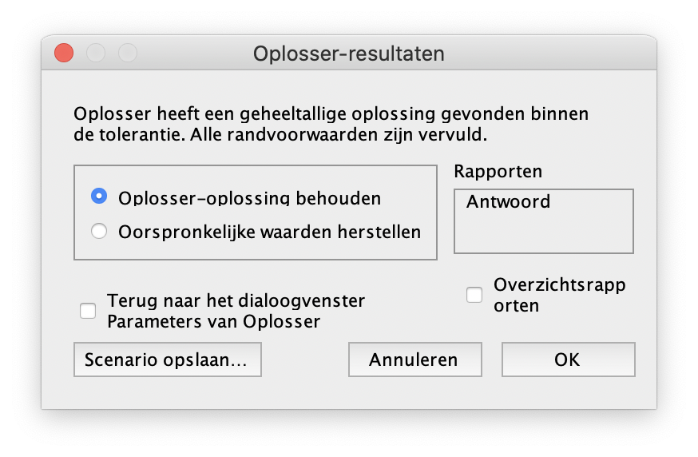 Tekort berekenen Het tekort berekenen kan maximaal 1 minuut duren. Gedurende deze tijd kan u excel niet gebruiken. Wanneer dit scherm verschijnt klopt u op "OK".
2 | 93.6
3 | 112.32
Artsen benodigd per afdeling per dag
 | SEH corona | Afdeling nieuw | IC corona | Corona High Care
0 | 65 | 0 | 5.2173913043 | 18.695652174
1 |  | 0 | 5.2173913043 | 18.695652174
4 | 134.784
5 | 161.7408
6 | 194.08896
7 | 232.906752
8 | 279.4881024
9 | 335.38572288
10 | 402.46286746
11 | 482.95544095
12 | 579.54652914
13 | 695.45583496 |  |  |  |  |  |  | 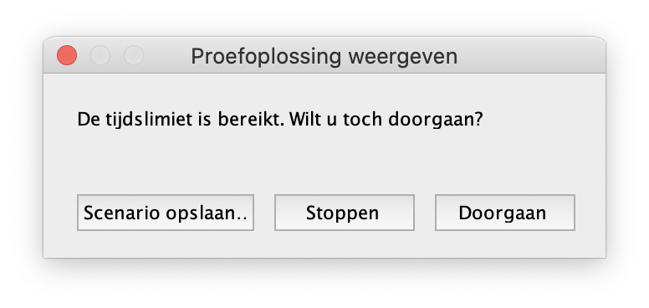 Wanneer u dit scherm ziet klikt u op "Stoppen".
14 | 834.54700196
15 | 1001.4564023
16 | 1201.7476828
17 | 1442.0972194
18 | 1730.5166633
19 | 2076.6199959
20 | 2491.9439951

